Pr 1
Príklad1. Predpokladajme, ze medzi Y a X je linearna závislosť, t.j. plati Y= b0+b1*X.
X-dĺžka vybraného výrobku ( v cm) |  |  |  |  |  | sustava normalnych rovnic: |  |  |  |  |  | Σ
Y-hmotnosť vybraného výrobku (v kg)
 | xi | yi | xi*yi |  |  |  |  |  |  |  |  | Graficke riesenie
Zavislost hmotnosti od dlzky vyrobku
 | 9 | 3.9 | 35.1
 | 12 | 4.8 | 57.6
 | 13 | 4.6 | 59.8 |  |  | n= | 6
 | 13 | 4.9 | 63.7 |  |  | Σxi= | 78
 | 14 | 5.7 | 79.8 |  |  | Σxi^2= | 1048
 | 17 | 5.9 | 100.3 |  |  | Σyi= | 29.8
 |  |  |  |  |  | Σxiyi= | 396.3
Určte koeficienty b0, b1, r(x,y) - koeficient korelácie a index determinácie R^2.

1. Výpočet koeficientov pomocou Cramerovho pravidla:

D= | 6 | 78 | D1= | 29.8 | 78 | D2= | 6 | 29.8
 | 78 | 1048 |  | 396.3 | 1048 |  | 78 | 396.3
D= | 204 |  | D1= | 319 |  | D2= | 53.4
b0= | 1.5637254902
b1= | 0.26176470588
odhad regresnej priamky:
y= | 1.5637 | + | 0.2618 | *x

Výpočet budúcej hodnoty lineárneho trendu.
1. Akú hmotnosť môžeme očakávať od výrobku, ktorý má dĺžku 15 cm?
očakávaná hodnota y bude: |  |  | 5.4907 | kg.
2. Akú dĺžku bude mať výrobok (v rámci modelu), ktorý má hmotnosť 4,7 kg?
očakávaná hodnota x bude: |  |  | 11.979755539 | cm

2. Výpočet koeficinetov pomocou maticovej rovnice:
 | A= | 6 | 78 |  | B= | b0 |  | C= | 29.8
 |  | 78 | 1048 |  |  | b1 |  |  | 396.3

 | invA= | 5.137254902 | -0.38235294118 |  | B = invA*C = | 1.5637254902
 |  | -0.38235294118 | 0.029411764706 |  |  | 0.26176470588

3. Výpočet koeficientov pomocou kovariancie:

 | def. | stat. f. |  |  | def. | stat. f.
cov(x,y)= | 1.4833333333 | 1.4833333333
xypriem | 66.05 | 66.05 |  | s2x= | 5.6666666667 | 5.6666666667
xpriem= | 13 | 13 |  | s2y= | 0.45222222222 | 0.45222222222
ypriem= | 4.9666666667 | 4.9666666667 |  | sx= | 2.3804761428 | 2.3804761428
x2priem= |  |  |  | sy= | 0.67247470006 | 0.67247470006
y2priem= |  |  |  | r(x,y)= | 0.92661424636 | 0.92661424636 |  | R^2= | 0.85861396156

b0= | 1.5637254902
b1= | 0.26176470588

4. Výpočet koef. pomocou matice plánu a maticovej rovnice:

X= | 1 | 9 |  | B= | b0 |  | Y= | 3.9
 | 1 | 12 |  |  | b1 |  |  | 4.8
 | 1 | 13 |  |  |  |  |  | 4.6
 | 1 | 13 |  |  |  |  |  | 4.9
 | 1 | 14 |  |  |  |  |  | 5.7
 | 1 | 17 |  |  |  |  |  | 5.9

XT= | 1 | 1 | 1 | 1 | 1 | 1
 | 9 | 12 | 13 | 13 | 14 | 17

XT*X= | 6 | 78 |  | inv(XT*X)= | 5.137254902 | -0.38235294118 |  | inv(XT*X)*XT= | 1.6960784314 | 0.54901960784 | 0.16666666667 | 0.16666666667 | -0.21568627451 | -1.362745098
 | 78 | 1048 |  |  | -0.38235294118 | 0.029411764706 |  |  | -0.11764705882 | -0.029411764706 | 5.5511151231E-17 | 5.5511151231E-17 | 0.029411764706 | 0.11764705882

B=inv(XT*X)*XT*Y= |  | 1.5637254902
 |  | 0.26176470588

5. Výpočet pomocou statistickych funkcii:
b0= | 1.5637254902 |  | lokujuca konstanta - priesecnik s y-ovou osou
 |  |  | interpretacia: vyrobok s nulovou dlzkou ma hmotnost 1,56 kg - nema logicky zmysel
b1= | 0.26176470588 |  | regresny koeficient - smernica priamky (tangens uhla, ktory zviera regresny priamka s kladnou x-ovou poloosou
 |  |  | interpretacia: pri zväcseni dlzky o 1 cm narastie jeho hmotnost o priemere o 0,26176 kg
r(x,y)= | 0.92661424636 |  | Pearsonov koeficient korelacie -urcuje silu linearnej zavislosti - normovana kovariancia
 |  |  | interpretacia: medzi dlzkou a hmotnostou vyrobku je vysoka priama linearna zavislost
R^2= | 0.85861396156 |  | koeficient determinacie - vyjadruje stupen pricinnej zavislosti premnnej Y od X
 |  |  | interpretacia: 85,8% variability premennej hmotnost vieme vysvetlit linearnou zavislostou od variability premennej dlzka vyrobku
 |  |  |  | 14,2% variability hmotnosti zostalo modelom nevysvetlenej
cov(x,y)= | 1.4833333333 |  | kovariancia - zistujeme nou, ci su premenne X a Y vo vzajomnej linearnej zavislosti
 |  |  | interpretacia: medzi dlzkou a hmotnostou vyrobku je priama linearna zavislost ( s rastucou hodnotou dlzky sucasne narasta aj hmotnost vyrobku)
Výpočet budúcej hodnoty lineárneho trendu = |  |  |  |  | 5.4901960784

6. Výpočet pomocou analýzy dát - Regression:
 |  | SUMMARY OUTPUT

 |  | Regression Statistics |  |  |  | tkv(0,975)= | 2.5705818356
 |  | Multiple R | 0.92661424636 | korelacny koef.
 |  | R Square | 0.85861396156 | index determ | 0.85861396156 | p= | 0.0078805949115
 |  | Adjusted R Square | 0.82326745194 |  |  | Fkv(0,95)= | 7.7086474222
 |  | Standard Error | 0.30968833163
 |  | Observations | 6

 |  | ANOVA
 |  |  | df | SS | MS | F0 | Significance F
 |  | Regression | 1 | 2.3297058824 | 2.3297058824 | 24.29133657 | 0.0078805949115 |  | 24.29133657 | 24.29133657
 |  | Residual | 4 | 0.38362745098 | 0.095906862745 |  |  |  | 0.095906862745
 |  | Total | 5 | 2.7133333333

 |  |  | Coefficients | Standard Error | t Stat | P-value | Lower 95% | Upper 95% | Lower 95,0% | Upper 95,0%
 |  | b0-lok.konst | 1.5637254902 | 0.70192449791 | 2.2277687912 | 0.089833255674 | -0.38512934625 | 3.5125803266 | -0.38512934625 | 3.5125803266
 |  | b1-regr.koef. | 0.26176470588 | 0.053111110709 | 4.9286242067 | 0.0078805949115 | 0.11430462252 | 0.40922478924 | 0.11430462252 | 0.40922478924

 |  | RESIDUAL OUTPUT
 |  |  | ymodel | ynamer-ymodel | ymodel.
xi | yi | Observation | Predicted Y | Residuals |  | Rez | ynamer-ypr | ymodel-ypr
9 | 3.9 | 1 | 3.9196078431 | -0.019607843137 | 3.9196078431 | -0.019607843137 | 3.9 | 3.9196078431
12 | 4.8 | 2 | 4.7049019608 | 0.095098039216 |  | 0.095098039216 | 4.8 | 4.7049019608
13 | 4.6 | 3 | 4.9666666667 | -0.36666666667 |  | -0.36666666667 | 4.6 | 4.9666666667
13 | 4.9 | 4 | 4.9666666667 | -0.066666666667 |  | -0.066666666667 | 4.9 | 4.9666666667
14 | 5.7 | 5 | 5.2284313725 | 0.47156862745 |  | 0.47156862745 | 5.7 | 5.2284313725
17 | 5.9 | 6 | 6.0137254902 | -0.1137254902 |  | -0.1137254902 | 5.9 | 6.0137254902
 |  |  |  | 0.38362745098 |  |  | 150.72 | 150.33637255

 |  | ypriemer | 4.9666666667

Pr.2neriešený
Príklad 2. | Nech X - vek výrobku (v dňoch), Y - obsah chemickej látky (v %)
 | Predpokladajme, že medzi X a Y je lineárna závislosť.
 | Charakterizujte túto závislosť lineárnou regresnou priamkou a tesnosť závislosti. |  |  |  |  |  | -0.98325309911 | vysoka miera nepriamej linearnej zavislosti mezi koncentraciou a vekom vyrobku
 | xi | yi
Zavislost koncentracie od veku
5 | 19
12 | 17
20 | 18
26 | 17
29 | 17
38 | 15
65 | 14
126 | 7
 | 5 | 19
 | 12 | 17
 | 20 | 18
 | 26 | 17
 | 29 | 17
 | 38 | 15
 | 65 | 14
 | 126 | 7

SUMMARY OUTPUT

Regression Statistics
Multiple R | 0.98325309911
R Square | 0.9667866569
Adjusted R Square | 0.96125109972
Standard Error | 0.74401325145
Observations | 8

ANOVA
 | df | SS | MS | F | Significance F
Regression | 1 | 96.67866569 | 96.67866569 | 174.65028811 | 1.1595046653E-05
Residual | 6 | 3.32133431 | 0.55355571833
Total | 7 | 100

 | Coefficients | Standard Error | t Stat | P-value | Lower 95% | Upper 95% | Lower 95,0% | Upper 95,0%
Intercept | 19.305033311 | 0.3899912123 | 49.501200802 | 4.5584922592E-09 | 18.350759192 | 20.25930743 | 18.350759192 | 20.25930743
xi | -0.094829490623 | 0.0071756089776 | -13.215532078 | 1.1595046653E-05 | -0.11238757327 | -0.077271407976 | -0.11238757327 | -0.077271407976

Pr.2riešený
Príklad 2. | Nech X - vek výrobku (v dňoch), Y - obsah chemickej látky (v %)
(riešený) | Predpokladajme, že medzi X a Y je lineárna závislosť, t.j. plati Y= b0+b1*X.
 | Charakterizujte túto závislosť lineárnou regresnou priamkou a charakterizujte tesnosť závislosti.
 | xi | yi
 | 5 | 19
 | 12 | 17 |  | b0= | 19.305033311
 | 20 | 18 |  | b1= | -0.094829490623
 | 26 | 17
 | 29 | 17
 | 38 | 15
 | 65 | 14
 | 126 | 7
súčet
priemer
 | SUMMARY OUTPUT

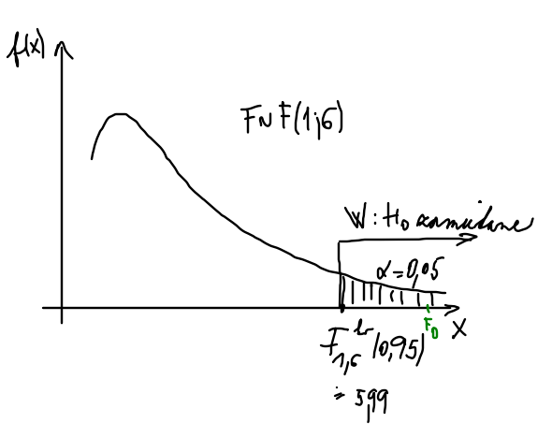
 | Regression Statistics
 | Multiple R | 0.98325309911 | -0.98325309911
 | R Square | 0.9667866569 | 0.9667866569 | 0.9667866569
 | Adjusted R Square | 0.96125109972 | 0.96125109972
 | Standard Error | 0.74401325145
 | Observations | 8

 | nasli sme nahodnu premennu, ktora je funkciou SSR aSSE, ktorej rozdelenie pozname |  |  |  |  |  |  |  |  | F test |  | α=0,05
 | Štatistická významnosť modelu - celkový F test |  |  |  |  |  |  |  |  | H0: Linearny model nie je statisticky vyznamny (t.j. X, Y su linearne nezavisle)<>
 | ANOVA |  |  |  |  |  |  |  |  | H1: Linearny model je statisticky vyznamny (X, Y su linearne zavisle)
 |  | df | SS | MS | F | p hodnota |  | MSR= | 96.67866569 | • rozhodovanie podľa kritického oboru W:
 | Regression | 1 | 96.67866569 | 96.67866569 | 174.65028811 | 1.1595046653E-05 |  | MSE= | 0.55355571833 | ak |  |  | potom H0 zamietame
 | Residual | 6 | 3.32133431 | 0.55355571833 |  |  |  | F=MSR/MSE= | 174.65028811 | 174.65028811 | > | 5.9873776073
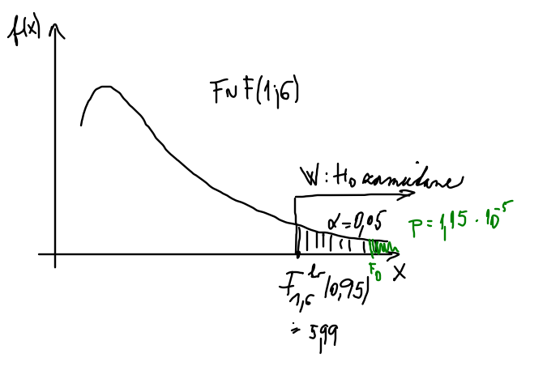
 | Total | 7 | 100 |  |  |  |  | Fkv k, n-k-1(1-a)= | 5.9873776073
 |  |  |  |  |  |  |  | p value= | 1.1595046653E-05 | • rozhodovanie pomocou p hodnoty :
 |  |  |  |  |  |  |  |  |  | ak p>alfa, potom H0 nezamietame
 | myslienka: ak je b1=0 regresna priamka je rovnobezna s x-ovou osou - nemozno hovorit o linearnej zavislosti |  |  |  |  |  |  |  |  | ak p<alfa, potom H0 zamietame (prijimame hypotézu o štatistickej prípustnosti modelu
 | Štatistická významnosť regresného koeficientu (parametra lin. modelu) t test |  |  |  |  |  |  |  |  | 1.1595046653E-05 | < | 0.05
 |  | koeficienty | Standard Error | t Stat | P-value | Lower 95% | Upper 95% | Lower 95,0% | Upper 95,0% | zamietame | H0: Linearny model nie je statisticky vyznamny (t.j. X, Y su linearne nezavisle)
 | Intercept | 19.305033311 | 0.3899912123 | 49.501200802 | 4.5584922592E-09 | 18.350759192 | 20.25930743 | 18.350759192 | 20.25930743 | prijimame | H1: Linearny model je statisticky vyznamny (X, Y su linearne zavisle)
 | X Variable 1 | -0.094829490623 | 0.0071756089776 | -13.215532078 | 1.1595046653E-05 | -0.11238757327 | -0.077271407976 | -0.11238757327 | -0.077271407976 | Na hladine vyznamnosti 0.05 mozno zamietnut hypotezu o tom, ze koncentracia a vek vyrobku nie su linearne zavisle.
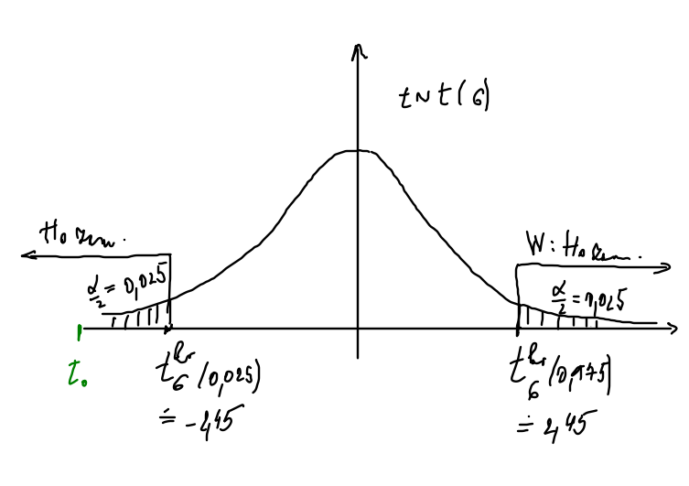
 | odhad regresnej priamky:
 | y= | 19.305033311 | + | -0.094829490623 | *x |  |  | b1= | -0.094829490623
 |  |  |  |  |  |  |  | srez^2= | 0.55355571833
 | RESIDUAL OUTPUT |  |  |  |  |  |  | srez= | 0.74401325145 | t test |  | α=0,05
 |  |  |  |  |  |  |  | DEVSQ x= | 10750.875 | H0: b1=0<>H1: b1≠0
 | Observation | Predicted Y | Residuals |  |  |  |  | (DEVSQ x)^(1/2)= | 103.68642631 | • rozhodovanie (verifikácia) podľa kritického oboru W:
 | 1 | 18.830885858 | 0.16911414187 |  |  |  |  | t0= | -13.215532078 | ak |  | H0 zamietame
 | 2 | 18.167079424 | -1.1670794238 |  |  |  |  |  | -13.215532078 | 13.215532078 | > | 2.4469118511
 | 3 | 17.408443499 | 0.59155650122 |  |  |  |  | tkvn-2(1-a/2)= | 2.4469118511
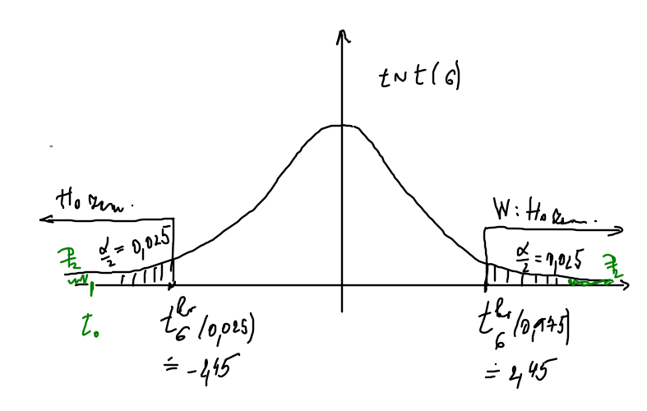
 | 4 | 16.839466555 | 0.16053344495 |  |  |  |  |  |  | • rozhodovanie podla IS:
 | 5 | 16.554978083 | 0.44502191682 |  |  |  |  | p value= | 1.1595046653E-05 | ak b1=0 patri do IS, potom H0 nezamietame
 | 6 | 15.701512668 | -0.70151266757 |  |  |  |  | F(t0)= | 5.7975233267E-06 | IS: | -0.11238757327 | -0.077271407976
-0,112
-0,077
0
 | 7 | 13.141116421 | 0.85888357924 |  |  |  |  | 1-F(t0)= | 0.99999420248 | 0 nepatri do 95% IS pre b1
 | 8 | 7.3565174928 | -0.35651749276
 |  |  |  |  |  |  |  | delta= | 0.017558082646 | • rozhodovanie podla p-hodnoty:
 |  |  |  |  |  |  |  | -0.11238757327 | -0.077271407976 | ak p>alfa, potom H0 nezamietame
 |  |  |  |  |  |  |  |  |  | 1.1595046653E-05 | < | 0.05

 |  |  |  |  |  |  |  |  |  | zamietame | H0: X, Y su linearne nezavisle
 |  |  |  |  |  |  |  |  |  | prijimame | H1: X, Y su linearne zavisle
 |  |  |  |  |  |  |  |  |  | Na hladine vyznamnosti 0.05 mozno zamietnut hypotezu o tom, ze regresny koeficient b1 nie je statisticky vyznamny, a na zaklade toho prijat hypotezu, ze koncentracia a vek vyrobku su linearne zavisle.

Pr.3
Príklad 3. Pre náhodne vybrané autá merali závislosť spotreby od počtu najazdených kilometrov.
 | Charakterizujte túto závislosť lineárnou regresnou priamkou a určte tesnosť závislosti.
 | Vzdialenosť | Spotreba
Zavislost spotreby od poctu najazdenych kilometrov
 | (km) | (litre)
 | 125 | 8.3
 | 64 | 4.6
 | 228 | 15.4
 | 511 | 7.1 | vplyvný bod - zle naplánované meranie!
 | 35 | 2.1
 | 78 | 4.6
 | 65 | 4.6
 | 184 | 10.9
 | 96 | 5.8
 | 58 | 3.4

po vylučení extrémnej hodnoty v smere x-ovej osi - 511 km
Zavislost spotreby od poctu najazdenych kilometrov
 | (km) | (litre)
 | 125 | 8.3
 | 64 | 4.6
 | 228 | 15.4
 | 35 | 2.1
 | 78 | 4.6
 | 65 | 4.6
 | 184 | 10.9
 | 96 | 5.8
 | 58 | 3.4

Pr.4_test LOF
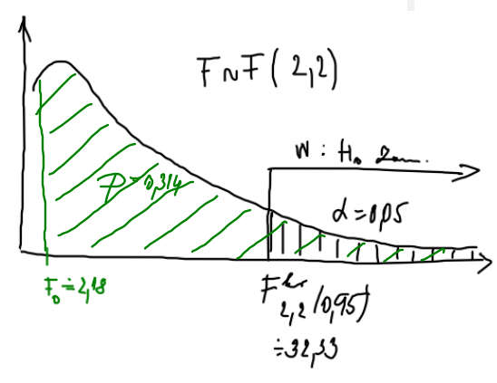
Zavislost nakladov na udrzbu od veku vyrobku
1 | 35
1 | 12
3 | 81
3 | 105
5 | 100
6 | 125
Príklad 4. Dané sú týždenné náklady na údržbu a drobné opravy (Y) a vek stroja (X).
 | Nájdite lineárnu závislosť nákladov od veku. Charakterizujte tesnosť tejto závislosti.
 | Na hladine významnosti 0,05 otestujte, či je lineárny regresný model dostatočný (adekvátny).
 | Vek | Náklady
 | (roky) | (v Eurach)

 | 1 | 35
 | 1 | 12
 | 3 | 81
 | 3 | 105
 | 5 | 100
 | 6 | 125

SUMMARY OUTPUT

Regression Statistics
Multiple R | 0.90395240286
R Square | 0.81712994664 |  | 0.81712994664
Adjusted R Square | 0.77141243329
X Variable 1 Residual Plot
1 | 0.752
1 | -22.248
3 | 7.904
3 | 31.904
5 | -11.944
6 | -6.368
Standard Error | 20.970741522
Observations | 6

ANOVA
 | df | SS | MS | F | Significance F
Regression | 1 | 7860.2453333 | 7860.2453333 | 17.873455639 | 0.013394685066
Residual | 4 | 1759.088 | 439.772
Total | 5 | 9619.3333333
X Variable 1 Line Fit Plot
 | Y | Predicted Y
1 | 35 | 34.248
1 | 12 | 34.248
3 | 81 | 73.096
3 | 105 | 73.096
5 | 100 | 111.944
6 | 125 | 131.368
 | Coefficients | Standard Error | t Stat | P-value | Lower 95% | Upper 95% | Lower 95,0% | Upper 95,0%
Intercept | 14.824 | 16.88112129 | 0.87814071977 | 0.429450523 | -32.045506575 | 61.693506575 | -32.045506575 | 61.693506575
X Variable 1 | 19.424 | 4.5944592718 | 4.2277009874 | 0.013394685066 | 6.6677360438 | 32.180263956 | 6.6677360438 | 32.180263956
 |  |  | -2.7764451052 | 0.013394685066 | 6.6677360438 | 32.180263956
 |  |  | 2.7764451052 |  | 12.756263956
náklady v €= | 14.824 | + | 19.424 | *vek

RESIDUAL OUTPUT |  |  |  |  | PROBABILITY OUTPUT
Normal Probability Plot
8.3333333333 | 12
25 | 35
41.666666667 | 81
58.333333333 | 100
75 | 105
91.666666667 | 125
Observation | Predicted Y | Residuals | Standard Residuals |  | Percentile | Y
1 | 34.248 | 0.752 | 0.040092123526 |  | 8.3333333333 | 12
2 | 34.248 | -22.248 | -1.1861297396 |  | 25 | 35
3 | 73.096 | 7.904 | 0.42139380897 |  | 41.666666667 | 81
4 | 73.096 | 31.904 | 1.7009296662 |  | 58.333333333 | 100
5 | 111.944 | -11.944 | -0.63678234493 |  | 75 | 105
6 | 131.368 | -6.368 | -0.33950351411 |  | 91.666666667 | 125
 |  |  | 0
 |  |  | 1.000000000
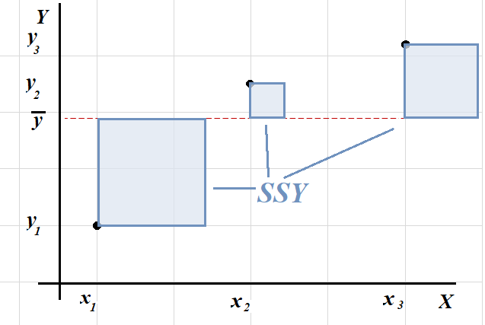
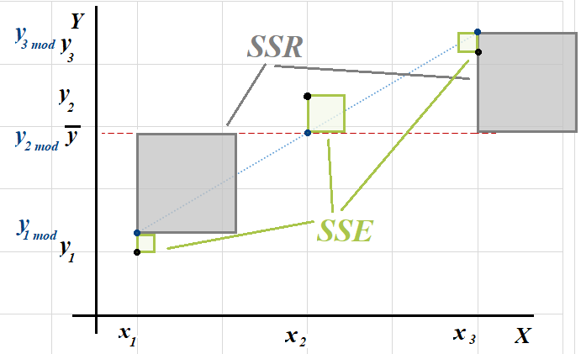
Observation | Predicted Y | Residuals | Standard Residuals
1 | 34.248 | 0.752 | 0.040092123526 |  |  | SSY=SSE+SSR
$$\sum_{i=1}^{n}{{\left(y_{i}−\overline{y}\right)}^{2}}=\sum_{i=1}^{n}{{\left(y_{i}−{\hat{y}}_{i}\right)}^{2}}+\sum_{i=1}^{n}{{\left(\hat{y_{i}}−\overline{y}\right)}^{2}}$$
2 | 34.248 | -22.248 | -1.1861297396
3 | 73.096 | 7.904 | 0.42139380897
4 | 73.096 | 31.904 | 1.7009296662
5 | 111.944 | -11.944 | -0.63678234493
6 | 131.368 | -6.368 | -0.33950351411 |  |  | SSE= SSPE+SSLF
$$\sum_{i=1}^{m}{\sum_{j=1}^{ni}{{\left(y_{ij}−\hat{y_{i}}\right)}^{2}=}}\sum_{i=1}^{m}{\sum_{j=1}^{ni}{{\left(y_{ij}−\overline{y_{i}}\right)}^{2}+}}\sum_{i=1}^{m}{\sum_{j=1}^{ni}{{\left(\overline{y_{i}}−\hat{y_{i}}\right)}^{2}}}$$
 |  | 0
 |  | 18.756801433

LACK OF FIT - rozklad suctu rezidualny stvorcov (2 merania v prvych dvoch bodoch 1 a 3)
SSE=SSPE+SSLF (tento rozklad vyzaduje opakovane merania v bodoch xi)
 |  |  |  | opakované xj | yij | yij priem | (yij-yijpriem)^2 | df=(nj-1) | (yij priem-yij mod)^2 | (yij-yij mod)^2 | (yij-ypriem)^2 | (y priem-y mod)^2
SSPE - tzv. cista chyba (chyba pri merani) |  |  |  | 1 | 35 | 23.5 | 132.25 | 1 | 115.519504 | 0.565504 | 1708.4444444 | 1771.1752818
SSLF - chyba modelu (miera nezhody |  |  |  | 1 | 12 |  | 132.25 |  | 115.519504 | 494.973504 | 4138.7777778 | 1771.1752818
empirickeho modelu s teoretickym) |  |  |  | 3 | 81 | 93 | 144 | 1 | 396.169216 | 62.473216 | 21.777777778 | 10.480327111
 |  |  |  | 3 | 105 |  | 144 |  | 396.169216 | 1017.865216 | 821.77777778 | 10.480327111
 |  |  |  | 5 | 100 | 100 | 0 | 0 | 142.659136 | 142.659136 | 560.11111111 | 1268.1195804
 |  |  |  | 6 | 125 | 125 | 0 | 0 | 40.551424 | 40.551424 | 2368.4444444 | 3028.8145351
 |  |  |  | suma |  |  | 552.5 | 2 | 1206.588 | 1759.088 | 9619.3333333 | 7860.2453333
 |  |  |  |  | 76.333333333
 |  |  |  |  |  |  | 264.5 |  | 1759.088 |  | 9619.3333333
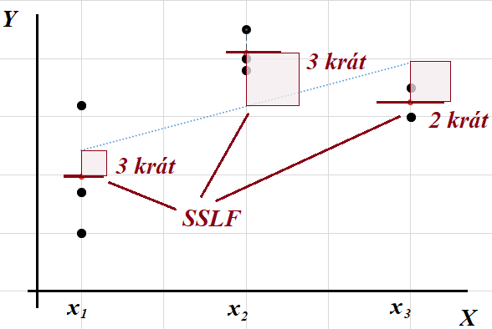
 |  |  |  |  |  |  |  |  |  |  | 9619.3333333
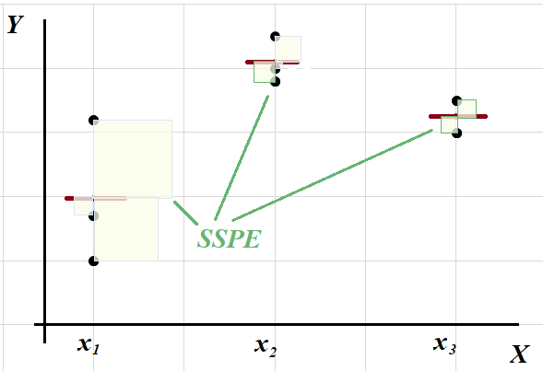

ANOVA
 | df | SS | MS | F | Fkrit | p hodnota
Regression | 1 | 7860.2453333 | 7860.2453333 | 17.873455639 | 8.9911694064 | 0.013394685066 | 0.013394685066
Residual | 4 | 1759.088 | 439.772
Lack of fit | 2 | 1206.588 | 603.294 | 2.1838696833 | 32.333333333 | 0.31408320675 | 0.31408320675
Pure error | 2 | 552.5 | 276.25
Total | 5 | 9619.3333333

Test LOF
 | Testujeme, ci je polozka SSLF vyznamna:
 | H0: SSLF=SSPE >< H1: SSLF≠SSPE (H0: NoLOF><H1:LOF)
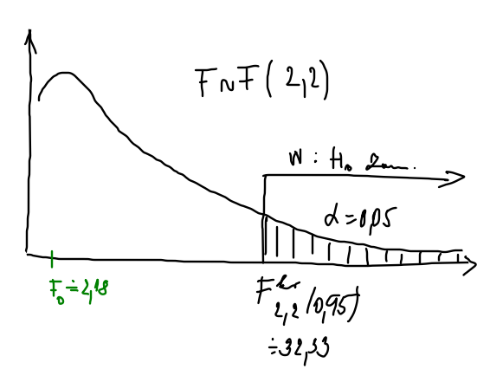
 | test. statistika: | F=MSLF/MSPE~F(dfLF;dfPE)
 |  | realizacia testovacej statistiky F0= | 2.1838696833
 | F kv 2;2(0,95)= | 32.333333333
 | kriticka oblast W= | (32,33; ∞)
 | F0 patri do W, resp.
 | F0=2,18 <Fkrit=32,33 t.j. H0 nezamietame (polozka SSLF nie je vyznamna, preto je model dostatocny)
 | p-hodnota= | 0.31408320675
 | p-hodnota>zvolene α, preto nie je mozne na danej hladine vyznamnosti α zamietnut H0
 | Na hladine vyznamnosti 0,05 mozno prijat tvrdenie, ze regresny model je dostatocny.
 | Pozn.: Ak by SSLF bolo vyznamne, najdeny model povazujeme za nedostatocny, t.j. potrebujeme data fitovat zlozitejsim regresnym modelom.

F-test statistickej vyznamnosti regresneho modelu a t-test nulovosti regresneho koeficientu - viď prednaska....

Pr.5
Zavislost koncentracie latky od doby
Príklad 5. Do vodnej nádrže unikla jedovatá látka.
 | Pre likvidáciu účinku jedovatej látky bol aplikovaný neutralizačný prostriedok.
 | Od okamihu jeho aplikácie sa merala koncetrácia jedu.
Výsledky su v tabuľke:
 | Doba | Koncentrácia
 | (min.) | (promile)

 | 5 | 19
 | 12 | 17
 | 20 | 18
 | 26 | 17
 | 29 | 17
 | 38 | 15
 | 65 | 14
 | 126 | 7

a) Nájdite lineárnu závislosť koncentrácie od času. |  |  | b0= | 19.305033311 | b1= | -0.094829490623 | koncetracia= | 19.305033311 | + | -0.094829490623 | * doba
b) Nájdite koeficienty opačnej závislosti. |  |  | b0'= | 198.1475 | b1'= | -10.195 | doba= | 198.1475 | + | -10.195 | *koncetracia
c) Urobte prognózu....

kvadraticka regresia
Zavislost priehybu dosky od vzdialenosti
1 | 2.1299
2 | 2.1532
3 | 2.1611
4 | 2.1516
5 | 2.1282
6 | 2.0807
7 | 2.0266
8 | 1.9594
9 | 1.8759
10 | 1.7723
Príklad 10. | V desiatich rôznych vzdialenostiach xi sa merala veľkosť priehybu zaťaženia dosky yi.
 | Výsledky sú uvedené v tabuľke:
 | xi [dm] | 1 | 2 | 3 | 4 | 5 | 6 | 7 | 8 | 9 | 10
 | yi [mm] | 2.1299 | 2.1532 | 2.1611 | 2.1516 | 2.1282 | 2.0807 | 2.0266 | 1.9594 | 1.8759 | 1.7723
 | xi^2 [dm^2] | 1 | 4 | 9 | 16 | 25 | 36 | 49 | 64 | 81 | 100
 | xi^3 [dm^3] | 1 | 8 | 27 | 64 | 125 | 216 | 343 | 512 | 729 | 1000
 | xi^4 [dm^4] | 1 | 16 | 81 | 256 | 625 | 1296 | 2401 | 4096 | 6561 | 10000
 | Preložte nimi regresnú krivku druhého stupňa.

 | Y=b0+b1*X+b2*X^2 |  |  |  |  |  | sustava normalnych rovnic:
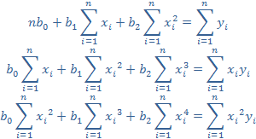
 | n= | 10
 | Σxi= | 55
 | Σxi^2= | 385
 | Σxi^3= | 3025
 | Σxi^4= | 25333
 | Σyi= | 20.4389
 | Σxiyi= | 109.1187
 | Σxi^2yi= | 746.6113

1. Výpočet koeficientov pomocou Cramerovho pravidla:

D= | 10 | 55 | 385 |  | D1= | 20.4389 | 55 | 385 |  | D2= | 10 | 20.4389 | 385 | D3= | 10 | 55 | 20.4389
 | 55 | 385 | 3025 |  |  | 109.1187 | 385 | 3025 |  |  | 55 | 109.1187 | 3025 |  | 55 | 385 | 109.1187
 | 385 | 3025 | 25333 |  |  | 746.6113 | 3025 | 25333 |  |  | 385 | 746.6113 | 25333 |  | 385 | 3025 | 746.6113
D= | 435600 |  |  |  | D1= | 912711.954 |  |  |  | D2= | 19251.375 |  |  | D3= | -3331.845
b0= | 2.0952983333
b1= | 0.044195075758
b2= | -0.0076488636364

odhad parabolickej regresie:
y= | 2.0952983333 | + | 0.044195075758 | *x | + | -0.0076488636364 | *x^2

2. Grafické riešenie
Zavislost priehybu dosky od vzdialenosti
1 | 2.1299
2 | 2.1532
3 | 2.1611
4 | 2.1516
5 | 2.1282
6 | 2.0807
7 | 2.0266
8 | 1.9594
9 | 1.8759
10 | 1.7723

 |  |  |  |  |  |  |  |  |  |  |  |  |  |  | SUMMARY OUTPUT

 |  |  |  |  |  |  |  |  |  |  |  |  |  |  | Regression Statistics
3. Výpočet pomocou analýzy dát - Regression: |  |  |  |  |  |  |  |  |  |  |  |  |  |  | Multiple R | 0.99982321319
 | xi [dm] | xi^2 [dm] | yi [mm] |  | SUMMARY OUTPUT |  |  |  |  |  |  |  |  |  | R Square | 0.99964645764
 | 1 | 1 | 2.1299 |  |  |  |  |  |  |  |  |  |  |  | Adjusted R Square | 0.99954544554
 | 2 | 4 | 2.1532 |  | Regression Statistics |  |  |  |  |  |  |  |  |  | Standard Error | 0.0028654302428
 | 3 | 9 | 2.1611 |  | Multiple R | 0.99982321319 |  |  |  |  |  |  |  |  | Observations | 10
 | 4 | 16 | 2.1516 |  | R Square | 0.99964645764
 | 5 | 25 | 2.1282 |  | Adjusted R Square | 0.99954544554 |  |  |  |  |  |  |  |  | ANOVA
 | 6 | 36 | 2.0807 |  | Standard Error | 0.0028654302428 |  |  |  |  |  |  |  |  |  | df | SS | MS | F | Significance F
 | 7 | 49 | 2.0266 |  | Observations | 10 |  |  |  |  |  |  |  |  | Regression | 2 | 0.16251097417 | 0.081255487083 | 9896.3037663 | 8.30893007E-13
 | 8 | 64 | 1.9594 |  |  |  |  |  |  |  |  |  |  |  | Residual | 7 | 5.7474833333E-05 | 8.2106904762E-06
 | 9 | 81 | 1.8759 |  | ANOVA |  |  |  |  |  |  |  |  |  | Total | 9 | 0.162568449
 | 10 | 100 | 1.7723 |  |  | df | SS | MS | F | Significance F
 |  |  |  |  | Regression | 2 | 0.16251097417 | 0.081255487083 | 9896.3037663 | 8.30893007E-13 |  |  |  |  |  | Coefficients | Standard Error | t Stat | P-value | Lower 95% | Upper 95% | Lower 95.0% | Upper 95.0%
 |  |  |  |  | Residual | 7 | 5.7474833333E-05 | 8.2106904762E-06 |  |  |  |  |  |  | Intercept | 2.0952983333 | 0.0033701812749 | 621.71680466 | 7.3553355309E-18 | 2.087329121 | 2.1032675457 | 2.087329121 | 2.1032675457
 |  |  |  |  | Total | 9 | 0.162568449 |  |  |  |  |  |  |  | xi [dm] | 0.044195075758 | 0.0014075297824 | 31.399034187 | 8.5862028891E-09 | 0.040866796699 | 0.047523354816 | 0.040866796699 | 0.047523354816
 |  |  |  |  |  |  |  |  |  |  |  |  |  |  | xi^2 [dm] | -0.0076488636364 | 0.00012470184499 | -61.337213069 | 8.0388755198E-11 | -0.0079437366432 | -0.0073539906295 | -0.0079437366432 | -0.0073539906295
 |  |  |  |  |  | Coefficients | Standard Error | t Stat | P-value | Lower 95% | Upper 95% | Lower 95,0% | Upper 95,0%
 |  |  |  |  | Intercept | 2.0952983333 | 0.0033701812749 | 621.71680466 | 7.3553355309E-18 | 2.087329121 | 2.1032675457 | 2.087329121 | 2.1032675457
 |  |  |  |  | xi [dm] | 0.044195075758 | 0.0014075297824 | 31.399034187 | 8.5862028891E-09 | 0.040866796699 | 0.047523354816 | 0.040866796699 | 0.047523354816
 |  |  |  |  | xi^2 [dm] | -0.0076488636364 | 0.00012470184499 | -61.337213069 | 8.0388755198E-11 | -0.0079437366432 | -0.0073539906295 | -0.0079437366432 | -0.0073539906295
 |  |  |  |  | Y= | 2.0952983333 | + | 0.044195075758 | *xi | -0.0076488636364 | *xi^2

linearna regresia
Príklad11. | Pri hodnotení skúšok na únavu materiálu možno popísať závislosť počtu kmitov do lomu y na napätí x
 | vhodnou regresnou priamkou. Tabuľka udáva hodnoty napätia x (v MPa) a y (počet kmitov).
 | Vypočítajte korelačný koeficient. Nájdite odhady parametrov regresnej priamky.
 | xi | yi
 | 560 | 2845
 | 580 | 2597
 | 600 | 1227
 | 630 | 1200
 | 650 | 728
 | 700 | 600

SUMMARY OUTPUT |  |  |  |  |  |  |  |  | Graficke riesenie
Zavislost poctu kmitov na napäti
Regression Statistics
Multiple R | 0.89080438753
R Square | 0.79353245684
Adjusted R Square | 0.74191557105
Standard Error | 486.02837906
Observations | 6

ANOVA
 | df | SS | MS | F | Significance F
Regression | 1 | 3631584.4923 | 3631584.4923 | 15.373505098 | 0.017234515806
Residual | 4 | 944894.34103 | 236223.58526
Total | 5 | 4576478.8333

 | Coefficients | Standard Error | t Stat | P-value | Lower 95% | Upper 95% | Lower 95,0% | Upper 95,0%
Intercept | 11895.417949 | 2650.3434312 | 4.4882552989 | 0.010920419129 | 4536.8849022 | 19253.950995 | 4536.8849022 | 19253.950995
xi | -16.713846154 | 4.2627508747 | -3.9209061578 | 0.017234515806 | -28.549139955 | -4.8785523531 | -28.549139955 | -4.8785523531

y= | 11895.417949 | + | -16.713846154 | *x
pocet kmitov = | 11895.417949 | + | -16.713846154 | *napätie
rxy= | -0.89080438753 | -0.89080438753
y(640)= | 1198.5564103 | → Pri napäti 640 MPa mozno ocakavat 1199 kmitov.
 | ak y=1300, potom x= | 633.93056578 | → 1300 kmitov mozno vramci modelu mozno ocakavat pri napäti 634MPa.

porovnanie
 | Merala sa hustota vody y (v kg/dm3) v závislosti na teplote x (v °C). Výsledky meraní sú uvedené v tabuľke
 | X 10 20 30 40 50 60
 | Y 1 0,997 0,996 0,993 ,987 0,983
 | Vypočítajte korelačný koeficient, preložte vhodnú regresnú krivku. Akú hustotu má voda
 | pri bode varu a bode mrazu?

Zavislost hustoty od teploty vody
10 | 1
20 | 0.997
30 | 0.996
40 | 0.993
50 | 0.987
60 | 0.983
Zavislost hustoty od teploty vody
10 | 1
20 | 0.997
30 | 0.996
40 | 0.993
50 | 0.987
60 | 0.983
 | xi | yi |  | Linearny model |  |  | Kvadraticky model
 | 10 | 1
 | 20 | 0.997
 | 30 | 0.996
 | 40 | 0.993
 | 50 | 0.987
 | 60 | 0.983

 | r= | -0.97479612203 |  |  |  |  | Podla indexu determinacie je kvadraticky model lepsie vystihuje variabilitu nameranych dat ako linearny model.
 | abs(r)=R^0,5= | 0.9748 | b1=-0,0003 ---- nepriama zavislost medzi hustotou a teplotou vody ----r<0 |  |  |  | V pripade kvadratickeho modelu vieme vysvetlit 98,6% variability hustoty v zavislosti od variability teploty vody.
 |  |  |  |  |  |  | V pripade linearneho modelu vieme vysvetlit 95,02% variability hustoty v zavislosti od variability teploty vody.
PREDIKCIA
 | Akú hustotu má voda pri bode varu a bode mrazu?
 | pri linearnom modeli: |  | y(t=100)= | 0.9745
 |  |  | y(t=0)= | 1.0045 | (nie je to celkom spravny odhad z hladiska rozsahu skumanej oblasti)

 | pri kvadratickom modeli
 |  |  | y(t=100)= | 0.9583
 |  |  | y(t=0)= | 1.0003

Zavislost hustoty od teploty vody
10 | 1
20 | 0.997
30 | 0.996
40 | 0.993
50 | 0.987
60 | 0.983
 | Pri akej teplote mozno ocakavat hustotu vody 0,99 kg/dm^3?
 | pri linearnom modeli
 |  | 0,99=-0,0003x+1,0045

 | Pozadovanu hustotu mozno cakavat pri teplote
 | 48.333333333 | stupnov celzia

 | Nie je korektne pouzivat model na predikciu dat mimo skumanej oblasti!!!!
 | podla linearneho modelu: |  |  |  | podla kvadratickeho modelu:
 | t=100 | 0.9745 |  |  | t=100 | 0.9583
 | t=0 | 1.0045 |  |  | t=0 | 1.0003

 | Spravne pouzitie:
 | Aku hustotu mozno ocakavat pri teplote 35°C?
 | podla linearneho modelu:
 | t=35 | 0.994

 | Aku teploty vody mozno predpokladat, ak bude mat 0,991?
 | y=0,991 | 45

transformacia
Merala sa závislosť koeficientu viskozity y pri prúdení kvapaliny potrubím na Reynoldsovom čísle Re.
Získané výsledky sú uvedené v tabuľke
Re | 10000 | 20000 | 50000 | 100000 | 150000 | 200000
y | 0.032 | 0.026 | 0.021 | 0.018 | 0.016 | 0.015
Zo skúseností vieme, že funkčná závislosť y od Re je daná vzťahom y=a*Re^b. |  |  |  |  |  |  |  |  | rxy=-0,891, y=axb, x=Re, a=0,3108, b=-0,2485
Nájdite odhady a, b.
Vypočítajte korelačný koeficient.
 | y
10000 | 0.032
20000 | 0.026
50000 | 0.021
100000 | 0.018
150000 | 0.016
200000 | 0.015
 |  |  |  |  |  |  | Nelinearna regresia
9.210340372 | -3.4420193762
9.9034875525 | -3.649658741
10.819778284 | -3.8632328413
11.512925465 | -4.0173835211
11.918390573 | -4.1351665567
12.206072646 | -4.1997050779
Re | y |  | ln Re | ln y
10000 | 0.032 |  | 9.210340372 | -3.4420193762
20000 | 0.026 |  | 9.9034875525 | -3.649658741
50000 | 0.021 |  | 10.819778284 | -3.8632328413
100000 | 0.018 |  | 11.512925465 | -4.0173835211
150000 | 0.016 |  | 11.918390573 | -4.1351665567
200000 | 0.015 |  | 12.206072646 | -4.1997050779

Regresna analyza:
SUMMARY OUTPUT

Regression Statistics
Multiple R | 0.99901591493
R Square | 0.99803279828 | 0.99803279828 |  | abs(r)= sqrt(R^2)= |  | 0.99901591493
Adjusted R Square | 0.99754099784 |  |  |  | r= | -0.999016
Standard Error | 0.014563067547
Observations | 6

ANOVA
 | df | SS | MS | F | Significance F
Regression | 1 | 0.43038946906 | 0.43038946906 | 2029.3451063 | 1.452158644E-06
Residual | 4 | 0.00084833174551 | 0.00021208293638
Total | 5 | 0.43123780081

 | Coefficients | Standard Error | t Stat | P-value | Lower 95% | Upper 95% | Lower 95,0% | Upper 95,0%
Intercept | -1.1685142313 | 0.060583632579 | -19.287622441 | 4.2588612202E-05 | -1.3367213614 | -1.0003071012 | -1.3367213614 | -1.0003071012 | a= | 0.31082841749
X Variable 1 | -0.24852575065 | 0.0055168787602 | -45.048253088 | 1.452158644E-06 | -0.26384306168 | -0.23320843962 | -0.26384306168 | -0.23320843962 | b= | -0.24852575065
ln y= | -1.1685142313 | + | -0.24852575065 | *ln Re

Lack of fit
 | x | y | Hodnodte kvalitu regresneho linearneho modelu testom Lack-of-fit .
 | 1.3 | 2.3
 | 1.3 | 1.8
 | 2 | 2.8
 | 2 | 1.5
 | 2.7 | 2.2
 | 3.3 | 3.8
 | 3.3 | 1.8
 | 3.7 | 3.7
 | 3.7 | 1.7
 | 4 | 2.8
 | 4 | 2.8
 | 4 | 2.2
 | 4.7 | 3.2
 | 4.7 | 1.9
 | 5 | 1.8
 | 5.3 | 3.5
 | 5.3 | 2.8
 | 5.3 | 2.1
 | 5.7 | 3.4
 | 6 | 3.2
 | 6 | 3 | SUMMARY OUTPUT
 | 6.3 | 3
 | 6.7 | 5.9 | Regression Statistics
 |  |  | Multiple R | 0.51446324704
 |  |  | R Square | 0.26467243255
 |  |  | Adjusted R Square | 0.2296568341
 |  |  | Standard Error | 0.85295532752
 |  |  | Observations | 23

 |  |  | ANOVA
 |  |  |  | df | SS | MS | F | Significance F
 |  |  | Regression | 1 | 5.4992026986 | 5.4992026986 | 7.5587008153 | 0.012017376848
 |  |  | Residual | 21 | 15.278188606 | 0.72753279075
 |  |  | Total | 22 | 20.777391304

 |  |  |  | Coefficients | Standard Error | t Stat | P-value | Lower 95% | Upper 95% | Lower 95,0% | Upper 95,0%
 |  |  | Intercept | 1.4256449273 | 0.51274759888 | 2.780402932 | 0.011211092246 | 0.35932792182 | 2.4919619328 | 0.35932792182 | 2.4919619328
 |  |  | x | 0.31578573906 | 0.11486003267 | 2.7493091524 | 0.012017376848 | 0.076921224915 | 0.55465025321 | 0.076921224915 | 0.55465025321

LACK OF FIT - rozklad rezidualneho rozptylu (pokus s opakovanim)
SSE=SSPE+SSLF (tento rozklad vyzaduje opakovane meranie pre x)
 |  |  | opakované xj | yj | yj priem | (yj-yjpriem)^2 | df=(nj-1) |  |  | SS | df | MS | F | Fkrit | Signifikance
SSPE - tzv. cista chyba (chyba pri merani) |  |  | 1.3 | 2.3 | 2.05 | 0.0625 | 1 |  | Regression | 5.4992026986 | 1 | 5.4992026986
SSLF - chyba modelu (miera nezhody |  |  | 1.3 | 1.8 |  | 0.0625 |  |  | Residual | 15.278188606 | 21 | 0.72753279075
empirickeho modelu s teoretickym) |  |  | 2 | 2.8 | 2.15 | 0.4225 | 1 |  | Lack of fit | 8.2231886058 | 11 | 0.74756260052 | 1.0596209788 | 2.942957268 | 0.46750713258
 |  |  | 2 | 1.5 |  | 0.4225 |  |  | Pure error | 7.055 | 10 | 0.7055
 |  |  |  |  |  |  |  |  | Total | 20.777391304
 |  |  | 3.3 | 3.8 | 2.8 | 1 | 1
 |  |  | 3.3 | 1.8 |  | 1
 |  |  | 3.7 | 3.7 | 2.7 | 1 | 1 |  | test. statistika:
 |  |  | 3.7 | 1.7 |  | 1
 |  |  | 4 | 2.8 | 2.6 | 0.04 | 2
 |  |  | 4 | 2.8 |  | 0.04 |  |  | Testujeme, ci je polozka SSLF vyznamna:
 |  |  | 4 | 2.2 |  | 0.16 |  |  | H0: SSLF=SSPE >< H1: SSLF≠SSPE
 |  |  | 4.7 | 3.2 | 2.55 | 0.4225 | 1 |  | F=1,05 <Fkrit=2,94 t.j. H0 nezamietame (polozka SSLF nie je vyznamna, preto je model dostatocny - je vyhovujuci - zhodny s teoretickym)
 |  |  | 4.7 | 1.9 |  | 0.4225
j-te pozorovanie pre bod xi, i=1,2,...m |  |  |  |  |  |  |  |  | Pozn.: Ak by SSLF bolo vyznamne, najdeny model povazujeme za nedostatocne zhodny s teoretickym modelom.
j=1,2,...ni |  |  | 5.3 | 3.5 | 2.8 | 0.49 | 2
 |  |  | 5.3 | 2.8 |  | 1.9721522631E-31
 |  |  | 5.3 | 2.1 |  | 0.49

 |  |  | 6 | 3.2 | 3.1 | 0.01 | 1
 |  |  | 6 | 3 |  | 0.01
 |  |  | suma |  |  | 7.055 | 10

Lack of fit (2 merania)
Hodnodte kvalitu regresneho linearneho modelu testom Lack-of-fit .
 | x | y
 | 1 | 2.3
1 | 2.3
1 | 1.8
2 | 2.8
2 | 2
3 | 2.7
3 | 3.5
4 | 3.2
4 | 3.7
5 | 4
5 | 3.5
6 | 4.2
6 | 4.3
7 | 5.2
7 | 4.9
8 | 5.3
8 | 5.2
9 | 6
9 | 6.2
10 | 6.9
10 | 7
 | 1 | 1.8
 | 2 | 2.8
 | 2 | 2
 | 3 | 2.7
 | 3 | 3.5
 | 4 | 3.2
 | 4 | 3.7
 | 5 | 4
 | 5 | 3.5
 | 6 | 4.2
 | 6 | 4.3
 | 7 | 5.2
 | 7 | 4.9
 | 8 | 5.3
 | 8 | 5.2
 | 9 | 6
 | 9 | 6.2
 | 10 | 6.9
 | 10 | 7
 |  |  |  | SUMMARY OUTPUT

 |  |  |  | Regression Statistics
 |  |  |  | Multiple R | 0.9798035256
 |  |  |  | R Square | 0.96001494877
 |  |  |  | Adjusted R Square | 0.95779355704
 |  |  |  | Standard Error | 0.32224224946
 |  |  |  | Observations | 20

 |  |  |  | ANOVA
 |  |  |  |  | df | SS | MS | F | Significance F
 |  |  |  | Regression | 1 | 44.876378788 | 44.876378788 | 432.16823657 | 4.9353127355E-14
 |  |  |  | Residual | 18 | 1.8691212121 | 0.10384006734
 |  |  |  | Total | 19 | 46.7455

 |  |  |  |  | Coefficients | Standard Error | t Stat | P-value | Lower 95% | Upper 95% | Lower 95,0% | Upper 95,0%
 |  |  |  | Intercept | 1.3666666667 | 0.15565779468 | 8.7799436542 | 6.3569057635E-08 | 1.0396417751 | 1.6936915583 | 1.0396417751 | 1.6936915583
 |  |  |  | x | 0.52151515152 | 0.025086525097 | 20.78865644 | 4.9353127355E-14 | 0.46881031803 | 0.57421998501 | 0.46881031803 | 0.57421998501

 |  |  |  | RESIDUAL OUTPUT

 |  |  |  | Observation | Predicted y | Residuals
 |  |  |  | 1 | 1.8881818182 | 0.41181818182 | 1.8881818182
 |  |  |  | 2 | 1.8881818182 | -0.088181818182
 |  |  |  | 3 | 2.4096969697 | 0.3903030303
 |  |  |  | 4 | 2.4096969697 | -0.4096969697
 |  |  |  | 5 | 2.9312121212 | -0.23121212121
 |  |  |  | 6 | 2.9312121212 | 0.56878787879
 |  |  |  | 7 | 3.4527272727 | -0.25272727273
 |  |  |  | 8 | 3.4527272727 | 0.24727272727
 |  |  |  | 9 | 3.9742424242 | 0.025757575758
 |  |  |  | 10 | 3.9742424242 | -0.47424242424
 |  |  |  | 11 | 4.4957575758 | -0.29575757576
 |  |  |  | 12 | 4.4957575758 | -0.19575757576
 |  |  |  | 13 | 5.0172727273 | 0.18272727273
 |  |  |  | 14 | 5.0172727273 | -0.11727272727
 |  |  |  | 15 | 5.5387878788 | -0.23878787879
 |  |  |  | 16 | 5.5387878788 | -0.33878787879
 |  |  |  | 17 | 6.0603030303 | -0.060303030303
 |  |  |  | 18 | 6.0603030303 | 0.1396969697
 |  |  |  | 19 | 6.5818181818 | 0.31818181818
 |  |  |  | 20 | 6.5818181818 | 0.41818181818
 |  |  |  |  | suma | 1.8691212121
LACK OF FIT - rozklad suctu rezidualny stvorcov (2 merania v kazdom bode)
SSE=SSPE+SSLF (tento rozklad vyzaduje opakovane merania v bodoch xi)
 |  |  |  | opakované xj | yij | yij priem | (yij-yijpriem)^2 | df=(nj-1) | (yij priem-yij mod)^2 | (yij-yij mod)^2 | (yij-ypriem)^2 | (y priem-y mod)^2
SSPE - tzv. cista chyba (chyba pri merani) |  |  |  | 1 | 2.3 | 2.05 | 0.0625 | 1 | 0.026185123967 | 0.16959421488 | 3.744225 | 5.5075555785
SSLF - chyba modelu (miera nezhody |  |  |  | 1 | 1.8 |  | 0.0625 |  | 0.026185123967 | 0.0077760330579 | 5.929225 | 5.5075555785
empirickeho modelu s teoretickym) |  |  |  | 2 | 2.8 | 2.4 | 0.16 | 1 | 9.4031221304E-05 | 0.15233645546 | 2.059225 | 3.3317311524
 |  |  |  | 2 | 2 |  | 0.16 |  | 9.4031221304E-05 | 0.16785160698 | 4.995225 | 3.3317311524
 |  |  |  | 3 | 2.7 | 3.1 | 0.16 | 1 | 0.028489348026 | 0.053459044995 | 2.356225 | 1.6998628329
 |  |  |  | 3 | 3.5 |  | 0.16 |  | 0.028489348026 | 0.32351965106 | 0.540225 | 1.6998628329
 |  |  |  | 4 | 3.2 | 3.45 | 0.0625 | 1 | 7.4380165289E-06 | 0.06387107438 | 1.071225 | 0.61195061983
 |  |  |  | 4 | 3.7 |  | 0.0625 |  | 7.4380165289E-06 | 0.061143801653 | 0.286225 | 0.61195061983
 |  |  |  | 5 | 4 | 3.75 | 0.0625 | 1 | 0.05028466483 | 0.00066345270891 | 0.055225 | 0.067994513315
 |  |  |  | 5 | 3.5 |  | 0.0625 |  | 0.05028466483 | 0.22490587695 | 0.540225 | 0.067994513315
 |  |  |  | 6 | 4.2 | 4.25 | 0.0025 | 1 | 0.060396786042 | 0.087472543618 | 0.001225 | 0.067994513315
 |  |  |  | 6 | 4.3 |  | 0.0025 |  | 0.060396786042 | 0.038321028466 | 0.004225 | 0.067994513315
 |  |  |  | 7 | 5.2 | 5.05 | 0.0225 | 1 | 0.0010710743802 | 0.033389256198 | 0.931225 | 0.61195061983
 |  |  |  | 7 | 4.9 |  | 0.0225 |  | 0.0010710743802 | 0.013752892562 | 0.442225 | 0.61195061983
j-te pozorovanie pre bod xi, i=1,2,...m |  |  |  | 8 | 5.3 | 5.25 | 0.0025 | 1 | 0.083398438935 | 0.057019651056 | 1.134225 | 1.6998628329
j=1,2,...ni |  |  |  | 8 | 5.2 |  | 0.0025 |  | 0.083398438935 | 0.11477722681 | 0.931225 | 1.6998628329
 |  |  |  | 9 | 6 | 6.1 | 0.01 | 1 | 0.0015758494031 | 0.0036364554637 | 3.115225 | 3.3317311524
 |  |  |  | 9 | 6.2 |  | 0.01 |  | 0.0015758494031 | 0.019515243343 | 3.861225 | 3.3317311524
SSY = |  |  |  | 10 | 6.9 | 6.95 | 0.0025 | 1 | 0.13555785124 | 0.10123966942 | 7.102225 | 5.5075555785
SSR = |  |  |  | 10 | 7 |  | 0.0025 |  | 0.13555785124 | 0.17487603306 | 7.645225 | 5.5075555785
 |  |  |  | suma | 84.7 |  | 1.095 | 10 | 0.77412121212 | 1.8691212121 | 46.7455 | 44.876378788
 |  |  |  |  | 4.235
SSE =
SSLF =
SSPE =

 | df | SS | MS | F | Fkrit | p hodnota
Regression | 1 | 44.876378788 | 44.876378788 | 432.16823657 |  | 4.9353127355E-14
Residual | 18 | 1.8691212121 | 0.10384006734
Lack of fit | 8 | 0.77412121212 | 0.096765151515 | 0.88370001384 | 3.0716583853 | 0.561031353
Pure error | 10 | 1.095 | 0.1095
Total | 19 | 46.7455

test. statistika:

Testujeme, ci je polozka SSLF vyznamna:
H0: SSLF=SSPE >< H1: SSLF≠SSPE
pomocou kritickej oblasti W:
F= | 0.88370001384 | < | 3.0716583853 | = Fkrit | H0: SSPE=SSLF (linearny model je dostatocny, je adekvatny - no lack of fit) |  |  |  |  | nezamietame
 |  |  |  |  |  |  |  |  | H1: SSPE≠SSLF (linearny model nie je dostatocny, nie je adekvatny - lack of fit) | zamietame

pomocou p hodnoty
p= | 0.561031353 | > | 0.05 | =alfa | H0: SSPE=SSLF (linearny model je dostatocny, je adekvatny - no lack of fit) |  |  |  |  | nezamietame
 |  |  |  |  |  |  |  |  | H1: SSPE≠SSLF (linearny model nie je dostatocny, nie je adekvatny - lack of fit) | zamietame
Na hladine vyznamnosti alfa 0,05 mozno konstatovat, ze regresny model je dostatocny.

Pozn.: Ak by SSLF bolo vyznamne, potom zamietame H0 o adekvatnosti modelu v prospech alternativy H1, ktora tvrdi, ze model nie je adekvatny a hladame zlozitejsi model.

lack of fit (4 merania)
Zavislost y od x
Hodnodte kvalitu regresneho linearneho modelu testom Lack-of-fit .
 | x | y
 | 1 | 2.3 |  | graficke riesenie
 | 1 | 1.8
 | 1 | 2.8
 | 1 | 2
 | 4 | 2.7
 | 4 | 3.5
 | 4 | 3.2
 | 4 | 3.7
 | 6 | 4
 | 6 | 3.5
 | 6 | 4.2
 | 6 | 4.3
 | 10 | 5.2
 | 10 | 4.9
 | 10 | 5.3
 | 10 | 5.2

 |  |  |  | SUMMARY OUTPUT

 |  |  |  | Regression Statistics
 |  |  |  | Multiple R | 0.95693274732
 |  |  |  | R Square | 0.91572028288
 |  |  |  | Adjusted R Square | 0.90970030309
 |  |  |  | Standard Error | 0.34505093881
 |  |  |  | Observations | 16

 |  |  |  | ANOVA
 |  |  |  |  | df | SS | MS | F | Significance F
 |  |  |  | Regression | 1 | 18.110657895 | 18.110657895 | 152.11351437 | 6.5741512122E-09
 |  |  |  | Residual | 14 | 1.6668421053 | 0.11906015038
 |  |  |  | Total | 15 | 19.7775

 |  |  |  |  | Coefficients | Standard Error | t Stat | P-value | Lower 95% | Upper 95% | Lower 95,0% | Upper 95,0%
 |  |  |  | Intercept | 1.9539473684 | 0.1631927564 | 11.973248148 | 9.6251099039E-09 | 1.6039337169 | 2.3039610199 | 1.6039337169 | 2.3039610199
 |  |  |  | X Variable 1 | 0.32543859649 | 0.026386704784 | 12.333430762 | 6.5741512122E-09 | 0.26884474333 | 0.38203244965 | 0.26884474333 | 0.38203244965

 |  |  |  | RESIDUAL OUTPUT

 |  |  |  | Observation | Predicted Y | Residuals
 |  |  |  | 1 | 2.2793859649 | 0.020614035088
 |  |  |  | 2 | 2.2793859649 | -0.47938596491
 |  |  |  | 3 | 2.2793859649 | 0.52061403509
 |  |  |  | 4 | 2.2793859649 | -0.27938596491
 |  |  |  | 5 | 3.2557017544 | -0.55570175439
 |  |  |  | 6 | 3.2557017544 | 0.24429824561
 |  |  |  | 7 | 3.2557017544 | -0.055701754386
 |  |  |  | 8 | 3.2557017544 | 0.44429824561
 |  |  |  | 9 | 3.9065789474 | 0.093421052632
 |  |  |  | 10 | 3.9065789474 | -0.40657894737
 |  |  |  | 11 | 3.9065789474 | 0.29342105263
 |  |  |  | 12 | 3.9065789474 | 0.39342105263
 |  |  |  | 13 | 5.2083333333 | -0.0083333333333
 |  |  |  | 14 | 5.2083333333 | -0.30833333333
 |  |  |  | 15 | 5.2083333333 | 0.091666666667
 |  |  |  | 16 | 5.2083333333 | -0.0083333333333
 |  |  |  |  | suma
LACK OF FIT - rozklad suctu rezidualny stvorcov (2 merania v kazdom bode)
SSE=SSPE+SSLF (tento rozklad vyzaduje opakovane merania v bodoch xi)
 |  |  |  | opakované xj | yij | yij priem | (yij-yijpriem)^2 | df=(nj-1) | (yij priem-yij mod)^2 | (yij-yij mod)^2 | (yij-ypriem)^2 | (y priem-y mod)^2
SSPE - tzv. cista chyba (chyba pri merani) |  |  |  | 1 | 2.3 | 2.225 | 0.005625 | 3
SSLF - chyba modelu (miera nezhody |  |  |  | 1 | 1.8 |  | 0.180625
empirickeho modelu s teoretickym) |  |  |  | 1 | 2.8 |  | 0.330625
 |  |  |  | 1 | 2 |  | 0.050625
 |  |  |  | 4 | 2.7 | 3.275 | 0.330625 | 3
 |  |  |  | 4 | 3.5 |  | 0.050625
 |  |  |  | 4 | 3.2 |  | 0.005625
 |  |  |  | 4 | 3.7 |  | 0.180625
 |  |  |  | 6 | 4 | 4 | 0 | 3
 |  |  |  | 6 | 3.5 |  | 0.25
 |  |  |  | 6 | 4.2 |  | 0.04
 |  |  |  | 6 | 4.3 |  | 0.09
 |  |  |  | 10 | 5.2 | 5.15 | 0.0025 | 3
 |  |  |  | 10 | 4.9 |  | 0.0625
j-te pozorovanie pre bod xi, i=1,2,...m |  |  |  | 10 | 5.3 |  | 0.0225
j=1,2,...ni |  |  |  | 10 | 5.2 |  | 0.0025
SSY = |  |  |  | suma | 58.6 |  | 1.605 | 12
SSR = |  |  |  |  | 3.6625
SSE =
SSLF =
SSPE = |  | 0

 | df | SS | MS | F | Fkrit | p hodnota
Regression | 1 | 18.110657895 | 18.110657895 | 152.11351437 |  | 6.5741512122E-09
Residual | 14 | 1.6668421053 | 0.11906015038
Lack of fit | 2 | 0.061842105263 | 0.030921052632 | 0.23118544024 | 5.516298622 | 0.79704610888
Pure error | 12 | 1.605 | 0.13375
Total

test. statistika:

Testujeme, ci je polozka SSLF vyznamna:
H0: SSLF=SSPE >< H1: SSLF≠SSPE |  |  |  |  | volíme alfa=0,02
pomocou kritickej oblasti W:
F= | 0.23118544024 | < | 5.516298622 | = Fkrit | H0: SSPE=SSLF (linearny model je dostatocny, je adekvatny - no lack of fit) |  |  |  |  | nezamietame
 |  |  |  |  |  |  |  |  | H1: SSPE≠SSLF (linearny model nie je dostatocny, nie je adekvatny - lack of fit) | zamietame

pomocou p hodnoty
p= | 0.79704610888 | > | 0.02 | =alfa | H0: SSPE=SSLF (linearny model je dostatocny, je adekvatny - no lack of fit) |  |  |  |  | nezamietame
 |  |  |  |  |  |  |  |  | H1: SSPE≠SSLF (linearny model nie je dostatocny, nie je adekvatny - lack of fit) | zamietame
Na hladine vyznamnosti alfa mozno konstatovat, ze

Pozn.: Ak by SSLF bolo vyznamne, potom zamietame H0 o adekvatnosti modelu v prospech alternativy H1, ktora tvrdi, ze model nie je adekvatny a hladame zlozitejsi model.

